상품제안서
타푸코 세라믹코팅 텀블러 800ml | 상품코드: S06692

 |  |  |  |  |  |  | 02-713-8555 | www.synergygift.co.kr
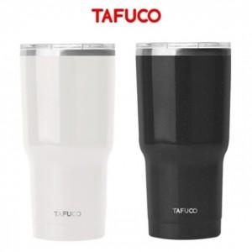

【상세/제작정보】 | 화이트 단종

【인쇄/포장옵션】 | 실크, 레이저 / 포장지포장

【공급단가】 | 수량 | 50~ | 100~ | 500~ | 1,000~ | 2,000~
*VAT별도 | 단가 | 18,110원 | 16,480원 | 15,850원 | 15,210원 | 14,830원

【상품 URL】 | https://www.synergygift.co.kr:443/src/goods_detail.php?gdno=19700

